Sheet
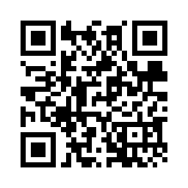

3号箱 现场负责人：凌伟 2017-08-18 11:32:07

